Trang tính1
Điền đủ thông tin ở trang bìa, phiên bản tài liệu nâng lên v1.0

Bảng bị cắt chữ: Trang 5

Phụ lục bảng map chức năng với UC chưa điền cột mã UC
Từ trang 538: Vẫn còn 1 số chỗ đánh dấu => để format đồng nhất
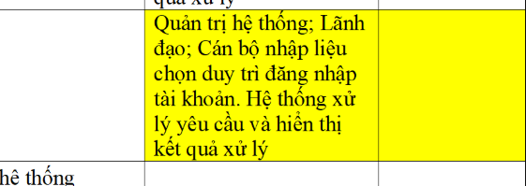

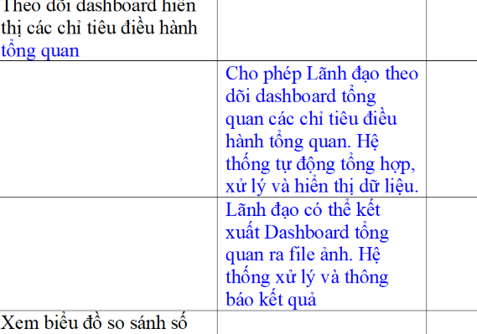

Trang 29: thừa dòng trống trong bảng

Lỗi thiếu dấu cách ở 1 số đề mục, tự rà soát lại

Từ trang 279, hàng tiêu đề bảng chưa tô màu xám như các bảng trước

Bảng map UC kẻ bảng lỗi

Lặp 2 UC 4: DS UC

Lỗi text trong TKCS: Bảng DS UC

Tên UC trong TKCS ko map với TLPT
TKCS

TLPT

TLPT

